상품제안서
NEW 차량용 디퓨저 120ml*2 | 상품코드: S39391

 |  |  |  |  |  |  | 02-713-8555 | www.synergygift.co.kr
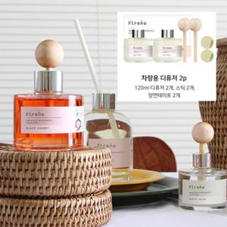

【상세/제작정보】 | <p><span style="font-size: 14pt;">※ 100개 미만 주문 불가한 제품입니다.</span></p>

【인쇄/포장옵션】 | 스티커 / 포장불가능

【공급단가】 | 수량 | 100~ | 300~ | 500~ | 1,000~ | 3,000~
*VAT별도 | 단가 | 10,100원 | 9,940원 | 9,710원 | 9,320원 | 8,930원

【상품 URL】 | https://www.synergygift.co.kr:443/src/goods_detail.php?gdno=39391

